BR Drawing Part 1
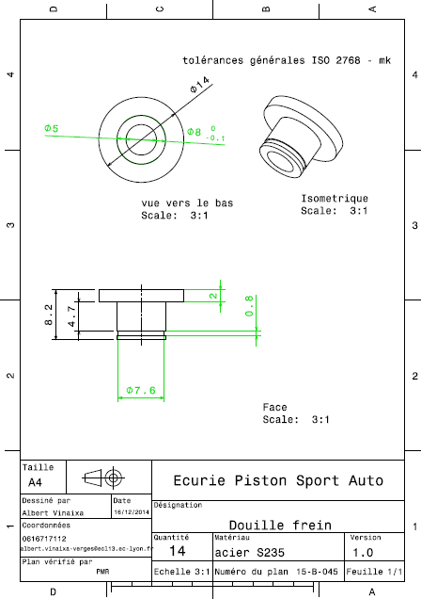
Drawing part : | BR 01001

